Calculadora
Universidad Europea

Asignación paramétrica de Clases de Uso de la norma UNE-EN 335
Proyecto Madexter |  | Fernández-Golfín, J.I.; Conde, M.; Conde, M. (2017)

Índice de exposición Básica, I_{so}
Aleros y cornisas, k_{s3}
Tipo de exposición
(D) vuelo del alero respecto de la fachada
Parametros | Valor
Iso | 1.0
ks1 | 1.0
Fachada expuesta (ha distancia respecto del alero)
ks2 | 1.0
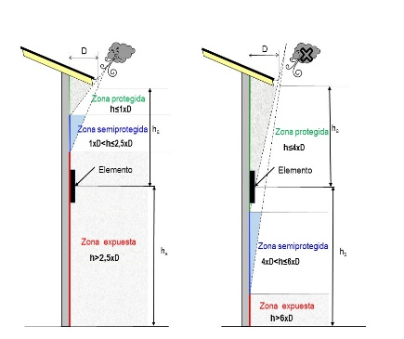
ks3 | 1.00
ks4 | 1.0 | Valor propio | 5
ks5 | 1.0
Severidad climática, k_{s1}
Instrucciones en la pestaña de "Leyenda" o más detalladas en la Monografía nª 30 de INIA
Fachada NO expuesta (ha distancia al alero)
ks6 | 1.0
Is | 1.00
Isk | 1.0
Clase Uso 1

Índice de exposición mesoclimática, I_{s}
Distancia al suelo, k_{s4}
Riesgos especiales, k_{s6}
ADVERTENCIA:
La presente calculadora es una herramienta que puede resultar de utilidad para los prescriptores a la hora de evaluar la clase de uso en la que va a trabajar la madera de acuerdo con el diseño aplicado, así como la optimización de este.
No se trata de un instrumento de uso obligatorio, por lo que su empleo se hará de acuerdo con el criterio del prescriptor y/o diseñador.
 |  | Is | 1.0

Espesor del elemento, k_{s2}
Tipo de elemento
Espesor deL elemento
Detalles constructivos, k_{s5}
Tipo de elemento

Tipo diseño

Leyenda
Sobre el uso del índice de exposición básica
1. Aplicaciones de interior (tres posibilidades)
Las cinco clases higrométricas de la norma UNE-EN-ISO 13788, que permiten clasificar los espacios interiores de los edificios en función de su carga higrométrica interior, se pueden agrupar en tres condiciones de higrometría interior: 1. Condiciones de interior seco (Clases higrométricas 1, 2 y 3). En este grupo se integrarán los siguientes espacios: a) Espacios desocupados y almacenes de bienes secos (Clase higrométrica 1) b) Espacios habitables destinados a oficinas y comercios con una ventilación y ocupación normales (Clase higrométrica 2) c) Espacios residenciales con carga higrométrica interna baja (Clase higrométrica 3): espacios en los que se disipa poca humedad. Son los espacios destinados principalmente a residir en ellos, con carácter eventual o permanente. En esta categoría se incluyen todos los espacios de edificios de viviendas y aquellas zonas o espacios de edificios asimilables a éstos en uso y dimensión, dotados de sistemas estables de calefacción, tales como habitaciones de hotel, habitaciones de hospitales y salas de estar, así como sus zonas de circulación vinculadas. 2. Condiciones de interior semiseco (Clase higrométrica 4). En este grupo se integrarán los siguientes espacios: a) Espacios habitables y no habitables con carga higrométrica interna alta: Son aquellos espacios en los que se genera gran cantidad de humedad por causa de su ocupación, uso o equipos existentes. En esta categoría se incluyen: • Los espacios de viviendas con alta ocupación, pabellones deportivos y piscinas dotados con sistemas continuos de extracción (que cumplen con el Reglamento de Instalaciones Térmicas de los Edificios-RITE), cocinas (con sistemas de extracción), cantinas, edificios calefactados con estufas no dotadas de sistemas de evacuación de gases. • Los recintos no habitables como los garajes, los trasteros, las cámaras técnicas y los desvanes no acondicionados, y sus zonas comunes. Si el nivel de ventilación del recinto es elevado la condición de uso

2. Bajo cubierta (elegir capital de provincia más cercana o emplear Valor propio)
El empleo de esta condición queda circunscrito a aquellas situaciones en las que los elementos de madera se encuentren ubicados al interior de edificios carentes envolvente exterior o que disponiendo de ella estén sometidos a la acción de la temperatura y humedad relativa exteriores (Ej. Locales acristalados y no acondicionados, buhardillas y locales no acondicionados pero altamente ventilados). El empleo de estos índices de exposición sólo será posible en situaciones en las que se pueda excluir totalmente la presencia de agua líquida, bien sea por acción de la lluvia o bien por condensaciones superficiales.

3. Exterior (cuatro posibilidades)
En esta condición se incluyen todas aquellas situaciones no incluidas en los apartados anteriores y en especial aquellas en las que hace acto de presencia el agua líquida, sea ésta procedente de eventos de lluvia como de eventos de condensación de tipo permanente o semipermanente. La asignación del índice de exposición básica se efectúa en función del valor del índice de Scheffer, calculado a partir de los datos meteorológicos (número de días con pluviosidad superior a 0,2 mm y temperatura media en cada mes del año) publicados por la AEMET para el periodo 1971-2000. Allí donde ha sido posible determinar el número medio de días por mes con presencia de eventos de condensación ha sido considerado. La expresión de cálculo empleada ha sido la siguiente: Donde: D: Número medio de días/mes con precipitación superior o igual a 0,2 mm C: Número medio de días/mes en los que se observa condensación superficial T: temperatura media mensual Si para la localidad considerada no resultase de aplicación el valor del índice Scheffer calculado para la capital de la provincia, se procederá a su cálculo empleando la expresión anterior y considerando los datos climáticos de la estación meteorológica más cercana. Este valor será introducido manualmente en la casilla azul (designado como Valor propio). Seleccionadas las variables de entrada la calculadora ofrecerá el valor del índice de exposición básica de acuerdo con el criterio de la siguiente tabla de asignación.

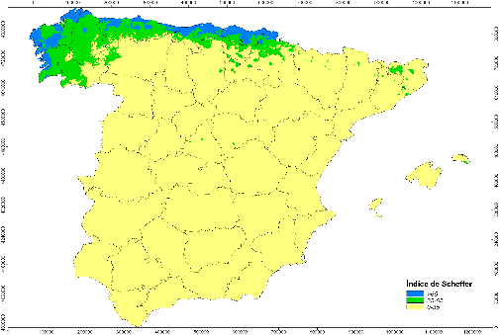
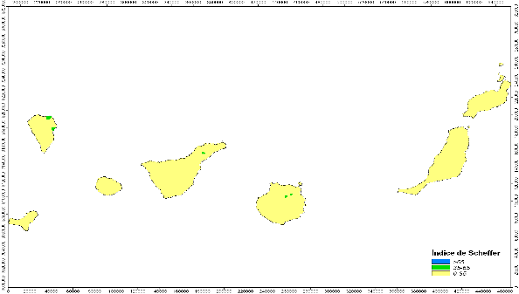
Valor calculado del índice Scheffer |  | Índice de exposición básica IS0 |  | Calificación de la estación |  | Comentarios
IS≤35 |  | 3.0 |  | Seca |  | Zona amarilla
35< IS≤70 |  | 3.3 |  | Húmeda |  | Zona verde
70< IS≤100 |  | 3.5 |  | Muy húmeda |  | Cornisa cantábrica (Azul)
IS>100 |  | 3.7 |  | Extremadamente húmeda |  | Deben darse condensaciones

Factor de severidad climática ks1
Este factor sólo se aplicara para la evaluación de los elementos de madera ubicados al exterior de los edificios y sometidos a la acción directa del clima y del agua de la lluvia. Para ello se seleccionará de la lista la condición que mejor expresa la exposición de la edificación, valorada de acuerdo con los siguientes criterios:
Severidad climática | Descripción
Baja | Las condiciones mesoclimáticas tienen poco impacto sobre el comportamiento de los elementos de madera, ya que todas las variables de entorno son protectoras: • Existe protección frente a vientos dominantes de lluvia por presencia de accidentes geográficos, edificaciones colindantes • Existe larga distancia (>5 km) a grandes fuentes de humedad (grandes ríos, lagos o mar)
Media | Las condiciones mesoclimáticas tienen un impacto moderado sobre el comportamiento de los elementos de madera, ya que se da al menos una de las dos siguientes situaciones: • Existe marcada exposición a vientos dominantes de lluvia por estar la edificación aislada fuera de entorno urbano o carecer de protección por presencia de accidentes del terreno, y/o • Existe una distancia media (3 a 5 km) a grandes fuentes de humedad (grandes ríos, lagos o mar)
Elevada | Las condiciones mesoclimáticas tienen un impacto elevado sobre el comportamiento de los elementos de madera, ya que se dan al menos dos de las cuatro siguientes situaciones: • Existe exposición a vientos dominantes de lluvia por estar la edificación aislada fuera del entorno urbano y sin protección por accidentes del terreno, y/o • La edificación se encuentra situada en el fondo de valles angostos con limitación en el número de horas de soleamiento, y/o • Existe proximidad (1 a 3 km) a grandes fuentes de humedad (grandes ríos, lagos o mar), y/o • Existe en la localidad presencia de nieblas persistentes durante 30 a 60 días/año.
Severa | Las condiciones mesoclimáticas tienen impacto severo sobre el comportamiento de los elementos de madera, ya que se dan al menos tres de las cinco siguientes situaciones: • Existe exposición a vientos dominantes de lluvia por estar la edificación aislada fuera del entorno urbano y sin protección por accidentes del terreno, y/o • La edificación se encuentra situada en el fondo de valles angostos, por el que discurre una corriente de agua y en el que existe una limitación en el número de horas de soleamiento, y/o • Existen en la proximidad accidentes topográficos y/o de situaciones que generan un microclima especialmente húmedo, y/o • Existe cercanía a grandes fuentes de humedad (mar), distancia inferior a 1 km, y/o • Existe en la localidad presencia de nieblas persistentes durante más de 60 días/año

Factor de espesor del elemento ks2
Este factor será exclusivamente tenido en cuenta en el análisis de los elementos ubicados al exterior sin protección ante el agua de lluvia. Aunque puede alicarse a todos los elementos, recomendamos su aplicación exclusivamente a los elementos dispuestos horizontalmente. Sólo se aplicará a la evaluación de productos fabricados con madera maciza, excluyéndose su aplicación a los tableros, cualquiera que sea su naturaleza (LVL, contrachapados, madera maciza, partículas, fibras), ya que se supone que se ha elegido la clase técnica de tablero adecuada para la aplicación final por lo que la incidencia de los efectos de la exposición es menor. Si no fuera aplicable (elementos no expuestos) se deberá seleccionar en ambas ventanas la condición de “No aplica”. Si alguna de las dos ventanas fuese incorrectamente seleccionada aparecerá el mensaje de error “Revisar” en la ventana izquierda. Para aplicarlo se deberá seleccionar en la ventana superior el tipo de elemento bajo evaluación (tres posibilidades) y en la ventana inferior su espesor (tres posibilidades), de acuerdo con el siguiente criterio:

Elemento |  |  | Clasificación en función del espesor del elemento (mm)
 |  |  | Pequeño | Medio | Grande
Madera maciza o con empalmes de testa |  |  | e≤28 | 28<e≤75 | e>75
Madera laminada y Madera Maciza encolada (dúos, tríos), con espesor de lámina >35 mm |  |  | No posible | 70<e≤150 | e>150
Madera laminada con espesor de lámina ≤ 35 mm |  |  | e≤28 | 28<e≤210 | e>210

Factor por presencia de aleros y cornisas ks3
Este factor solo se considerará en el análisis de los elementos ubicados al exterior sin protección ante el agua de lluvia. Para que su presencia pueda ser tomada en consideración en términos de protección de los elementos de madera al exterior, deben darse las condiciones de diseño establecidas tanto en el DB-HS como en el DB-SE-M del Código Técnico de la Edificación. La valoración del efecto protector de estos elementos constructivos se efectuará considerando como variables de entrada la distancia medida en vertical (ha) desde la parte inferior del elemento de madera a analizar (por ejemplo, una ventana, un revestimiento exterior de fachada, etc.) respecto al borde inferior del alero o cornisa, el vuelo del alero/cornisa (D) así como el grado de exposición a los vientos dominantes de lluvia (ver figura 2 en pestaña de Figuras). La valoración de una fachada al completo deberá ser efectuada (salvo que pueda ser descompuesta en tramos) de forma conservadora, considerando la exposición más desfavorable. En la ventana superior se elegirá si se aplica o no este factor. Si no se desease aplicar esta condición se deberá seleccionar “No aplica”. Para aplicar este factor se deberá seleccionar la condición de “Expuesta” o la de “No expuesta”. Tras efectuar esta selección en la ventana superior, habrá que seleccionar seguidamente en la ventana correspondiente a la condición de exposición una de las tres condiciones posibles en función de la distancia existente entre el borde inferior del elemento y el del alero (ha) y su comparación respecto el valor del vuelo del alero (D).

Factor por distancia al suelo ks4
Este factor será tenido en cuenta en el análisis de los elementos ubicados al exterior sin protección ante el agua de lluvia. En la ventana se incluye como primera elección la posibilidad de seleccionar si se aplica, o no, este factor. Si no se desea aplicar esta condición se deberá elegir “No aplica”. Si se desea aplicar esta variable de diseño, la valoración del efecto protector que supone la separación del suelo y, por tanto, la evitación del humedecimiento tanto por salpicado como por capilaridad, se efectuará seleccionando en la ventana una de las tres posibilidades tomando para ello en consideración la separación del borde inferior del elemento de madera a analizar (por ejemplo, un pilar, un muro, una puerta, un revestimiento de fachada) respecto del suelo (hs). La simple inspección de las marcas de lluvia presentes en los muros, pilares, puertas, etc, de las edificaciones de una zona geográfica concreta permite valorar adecuadamente el valor de la distancia de mayor seguridad al suelo a adoptar en dicha zona. De acuerdo con las recomendaciones a nivel europeo, la distancia mínima ha sido establecida de forma muy conservadora en 300 mm, aunque esta distancia mínima queda establecida en el DB-SE-M del Código Técnico en 200 mm. La primera de las condiciones (300 mm) representa aquella distancia a la que el elemento de madera se encuentra fuera de la acción del agua de lluvia (salpicado) o de la capilaridad. En edificación en ningún caso se dejarán elementos de madera en contacto directo con el suelo o con un soporte desfavorable (por ejemplo, muro y/o solera húmedos) sin adoptar medidas de protección por diseño (instalación de barreras de capilaridad) y por tratamiento químico.

Factor por diseño constructivo ks5
Este factor será tenido en cuenta en el análisis de los elementos ubicados al exterior sin protección ante el agua de lluvia. El efecto, protector o agravante, del diseño se tiene en cuenta evaluando la capacidad que este tiene para retener o dejar fluir y secar rápidamente el agua de lluvia por parte de los elementos de madera que lo integran. En la ventana superior se incluye como primera elección la posibilidad de seleccionar si se aplica o no este factor. Si no se desease aplicar esta condición se deberá elegir “No aplica” en ambas ventanas (si no se hiciera así aparecería en la ventana vertical de la izquierda el mensaje “Revisar”. Si se desea aplicar esta variable de diseño, la valoración del efecto se efectuaría en dos pasos. En primer lugar, en la ventana superior se elegiría entre tres condiciones posibles: “Estructuras” (que corresponde a elementos estructurales tipo viga o pilar), “Carpinterías horizontales” (que corresponde a suelos, terrazas, huellas de bancos y escaleras, etc.) o “Carpinterías verticales” (que corresponde fundamentalmente a fachadas). El segundo paso de la valoración se efectuaría tomando en consideración el nivel de protección, el cual tiene en cuenta si el diseño elegido permite, o no, hacer fluir fácilmente el agua y su capacidad de secado. Los criterios adoptados han sido los que se detallan seguidamente pero el prescriptor los podrá valorar oportunamente a la luz de su propia experiencia, pero teniendo siempre en cuenta que lo que ha de ser evaluado es el tiempo durante el cual el elemento puede permanecer húmedo (lo que a su vez depende de la facilidad de retención de agua y del secado).

Nivel de protección | Descripción general |  | Elementos estructurales |  |  |  | Elementos de carpintería dispuestos horizontalmente Suelos, terrazas, bancos, escaleras** |  | Elementos de carpintería dispuestos verticalmente Fachadas

Excelente | Diseño con detalles que maximizan la protección frente al agua, evitan acumulaciones de agua y permiten el rápido secado (ventilación en cuatro caras) |  | Elementos verticales o con una inclinación respecto de la horizontal superior a 45º así como elementos horizontales provistos de albardillas. Los elementos se encuentran aislados y no tienen ni uniones ni restricciones para la evacuación del agua. Elementos de forjado que vuelan al exterior con sus testas al abrigo o protegidas por diseño que impide el almacenamiento de agua. |  |  |  | Elementos verticales o con un ángulo superior a 45º, ventilados a cuatro caras. No hay uniones ni restricciones para la evacuación del agua. Testas al abrigo o protegidas (A en figura 4) |  | Entablado con disposición vertical, contracara totalmente ventilada. Testas y esquinas selladas y/o protegidas
Bueno | Diseño que evita acumulaciones de agua y permite el rápido secado por las caras expuestas |  | Típicamente elemento vertical u horizontal, de cualquier escuadría, con una reducida posibilidad de desarrollar fendas o alabeos en cara superior y/o que está protegido por pieza de sacrificio en cara superior y que forma parte de una estructura en la que las uniones expuestas entre elementos verticales y horizontales emplean separadores que permiten su drenaje y ventilación (Fig 3.3d). |  |  |  | Tablas de tarima con aristas redondeadas, diseñadas para mantener una separación transversal (5-8 mm) y longitudinal (3-6 mm), con testas no soportadas (B en la figura 4). Ventilación asegurada en sus cuatro caras. Pendiente mínima del piso del 4%. La unión entre las tablas de piso y los elementos horizontales de la estructura de apoyo (C en figura 4) emplea separadores que permiten el fácil y rápido drenado del agua de lluvia. Análogamente la unión de la estructura horizontal con los elementos estructurales verticales se efectúa haciendo uso de separadores que facilitan evacuación de agua (D en figura 4). |  | Entablado con disposición vertical, contracara con cámara parcialmente ventilada. Testas ventiladas. No hay zonas de acumulación de agua.
Medio | Diseño que presenta una probabilidad limitada de acumulación de agua (horas) con buena ventilación |  | Típicamente elemento vertical u horizontal, de cualquier escuadría, que no presenta fendas ni alabeos en cara superior y/o que está protegido por pieza de sacrificio en cara superior y que forma parte de una estructura en la que el diseño de las uniones expuestas entre elementos verticales y horizontales no emplea separadores pero permite drenaje (Fig 3.3c). |  |  |  | Tablas de tarima con aristas redondeadas, diseñadas para mantener una separación transversal (5-8 mm) y longitudinal (3-6 mm). Uniones por testa sobre rastrel. Ventilación en tres caras. Pendiente mínima del piso y solera del 4%. También se incluyen los elementos horizontales (vigas) que se encuentran con elementos verticales mediante junta sin separadores pero que permite drenado. Rastreles que se unen a solera con separadores. |  | Entablado con disposición horizontal, contracara con cámara parcialmente ventilada. Testas ventiladas. No hay zonas de acumulación de agua
Bajo | Diseño con probabilidad media (semanas) de acumulación de agua y limitada capacidad de secado |  | Típicamente elemento vertical u horizontal, de cualquier escuadría, que sea susceptible de presentar fendas o alabeos en cara superior y que carezca de cualquier tipo de protección de barrera en su cara superior y que forma parte de una estructura en la que el diseño de las uniones expuestas entre elementos verticales y horizontales no fomenta el drenaje (Fig 3.3b). También los elementos de entramado pesado que se apoyan directamente en muros expuestos al exterior en fachadas no sometidas a vientos dominantes de lluvia y que tienen diseños o características compositivas (ej. adobe, ladrillo de tejar, etc.) que no permiten garantizar su impermeabilidad. |  |  |  | Tablas de tarima con aristas redondeadas con disposición similar a “Medio” y pendiente inferior a 4%. Elementos horizontales y verticales que se encuentran mediante junta que no permite drenado. Rastreles colocados directamente sobre solera |  | Entablado con disposición que permite acumulación de agua (ej. inclinado) y/o contracara con cámara no ventilada. Se admiten testas no ventiladas pero con sellado superficial
Muy bajo | Diseño con elevado riesgo de acumulación de agua (meses) y capacidad muy limitada de ventilación |  | Elemento (tirante, tornapuntas) que presenta uniones de testa a “cara tocante*” con posibilidad de embalsamiento de agua (Fig 3.3a). También los elementos de entramado pesado que apoyan directamente en muros expuestos al exterior en fachadas sometidas a vientos dominantes de lluvia y que tienen diseños o características compositivas (ej. adobe, ladrillo de tejar, etc.) que no permiten garantizar su impermeabilidad. |  |  |  | Tablas de piso sin separación transversal (< 3 mm) ni de testa. Piezas con uniones que pueden embalsar agua En este grupo se incluirán las tablas de gran anchura dispuestas de forma horizontal (por ejemplo en bancos y huellas de escaleras al exterior) |  | Entablado compuesto con elementos de madera de espesor superior a 28 mm y/o contracara sin cámara de aire. Se admiten testas sin ventilación ni sellado

(*) En las uniones a "cara tocante" la cara de un elemento puede estar en contacto directo con la cara de otro elemento (Figs. 3.3b y c) o con su testa (Fig. 3.3a) (**) El diseño habitualmente encontrado en entarimados de exterior puede ser considerado como “bajo” en términos de nivel de protección por retención de agua, lo que lleva, en determinadas localizaciones, a que puedan ser asignados a una clase de uso 4. Se puede, sin embargo, mejorar esta asignación mediante el empleo de diseños que faciliten la evacuación de agua, pudiendo llegar a asignaciones de nivel de protección “Medio” y en casos muy especiales al nivel “Bueno”. En este grupo se encuentran comprendidos los elementos horizontales de bancos y escaleras al exterior. Nota: Con el objeto de conseguir una mejor comprensión de los detalles, en la tabla se indican una serie de figuras – ejemplos que se corresponden con las soluciones constructivas más habituales, pudiendo existir otras soluciones distintas a las aquí incluidas.

Factor por riesgos especiales ks6
Este factor tiene en cuenta ciertos riesgos inherentes a las obras de rehabilitación, así como para los elementos de madera que se ubiquen en espacios interiores de las clases higrométricas 4 y 5, según UNE-EN ISO 13788. Como norma general, en edificación habrá de evitarse el contacto directo de la madera con el suelo o cualquier tipo de soporte con posibilidad de transmisión de humedades (por ejemplo, muro de fachada, muro próximo a conducciones de agua, soleras). Esta norma será de aplicación tanto a los elementos estructurales (vigas y pilares) como a las carpinterías (puertas y ventanas) y sus componentes (por ejemplo, precercos). En estos casos habrá de considerarse el empleo de barreras que eviten la capilaridad. La valoración de estas situaciones especiales, se obtendrá empleando los criterios de la tabla adjunta, en la que se toman en consideración la naturaleza y estado de los soportes. En rehabilitación habrá de valorarse adecuadamente la posible presencia de condensaciones (por ejemplo, en forjados que lindan con cámaras sanitarias o en espacios bajo cubierta no acondicionados e insuficientemente ventilados), de humedades de capilaridad en muros o de aportes de húmedad procedentes de los muros medianeros existentes. Si se desease aplicar esta variable de diseño, la valoración del efecto se efectuaría seleccionando en la ventana superior el nivel de riesgo existente, valorado de acuerdo con los siguientes criterios generales:

Descripción |  |  |  |  |  |  |  | Nivel de riesgo
Elementos estructurales o de carpintería (tarimas, ventanas, puertas, etc.) ubicados al interior de locales con clasificación higrométrica 4 que se encuentran o entregan con obras de mampostería secas (Ejemplo vigas, pilares, etc.) |  |  |  |  |  |  |  | Reducido
Elementos estructurales de gruesa escuadría o de carpintería (tarimas, ventanas, puertas, etc.) ubicados al interior de locales con clasificación higrométrica 4, que presentan uniones no ventiladas sin posibilidad de embalsamiento de agua (uniones no ventiladas a cara tocante o de testa). Elementos estructurales de gruesa escuadría ubicados al interior de locales con clasificación higrométrica 5, que presentan uniones dotadas de separadores (uniones ventiladas). |  |  |  |  |  |  |  | Medio
Elementos estructurales de gruesa escuadría o de carpintería (tarimas, ventanas, puertas, etc.) ubicados al interior de locales con clasificación higrométrica 4 que se entregan en muros de fachadas no expuestas a vientos dominantes de lluvia pero que tienen características compositivas (ej. adobe, ladrillo de tejar, etc.) que no permiten garantizar su impermeabilidad durante todo el año. También los elementos estructurales de gruesa escuadría o de carpintería (tarimas, ventanas, puertas, etc.) ubicados al interior de locales con clasificación higrométrica 4 que presentan uniones de testa o a “cara tocante*” con posibilidad de embalsamiento de agua (Ej. tirante, tornapuntas). |  |  |  |  |  |  |  | Elevado
Elementos estructurales de gruesa escuadría ubicados al interior de locales con clasificación higrométrica 5, que presentan uniones de testa o a “cara tocante*” con posibilidad de embalsamiento de agua (Ej. tirante, tornapuntas). Elementos de reducida escuadría ubicados al interior de locales de cualquier clase higrométrica que se encuentran con obras de mampostería que permanecen, total o parcialmente, húmedas varios meses al año (Ej. Precercos, elementos de suelos, perfiles de puertas y ventanas, etc.) |  |  |  |  |  |  |  | Muy elevado
Elementos estructurales de gruesa escuadría que se entregan en o están en contacto directo con obras de mampostería que permanecen húmedas varios meses al año (Ejemplo vigas de forjado empotradas en muros húmedos, ménsulas, frisos, etc.), cualquiera que sea la clasificación higrométrica del local. |  |  |  |  |  |  |  | Extremo

Si usando la presente calculadora o las descripciones aportadas en la leyenda experimentaran algún problema, tuvieran alguna duda u obtuvieran resultados incompatibles, rogamos que nos lo hagan saber en el correo siguiente: golfin@inia.es. Les agradeceríamos que nos hicieran llegar toda la información necesaria para el análisis del problema por Uds. evidenciado.

Figuras
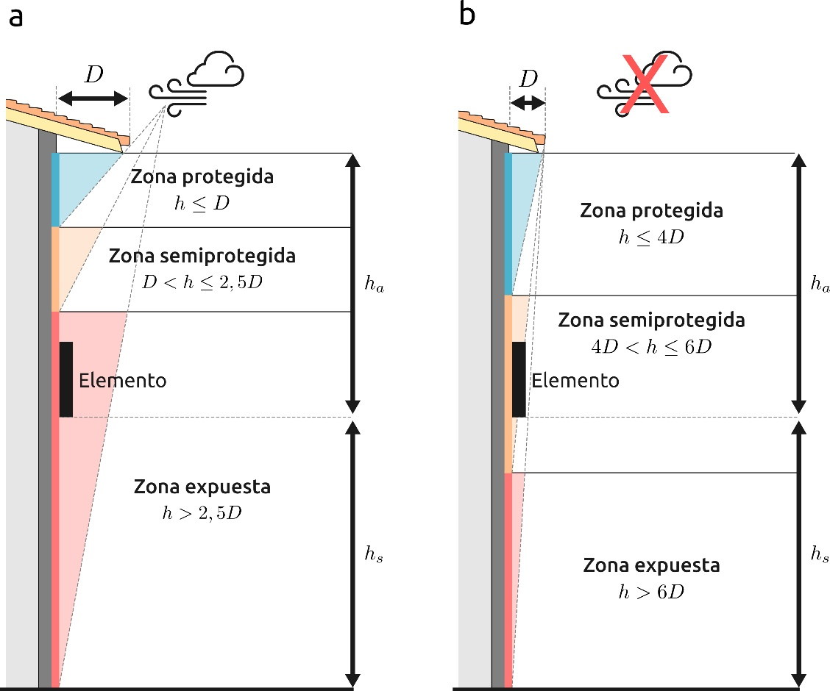
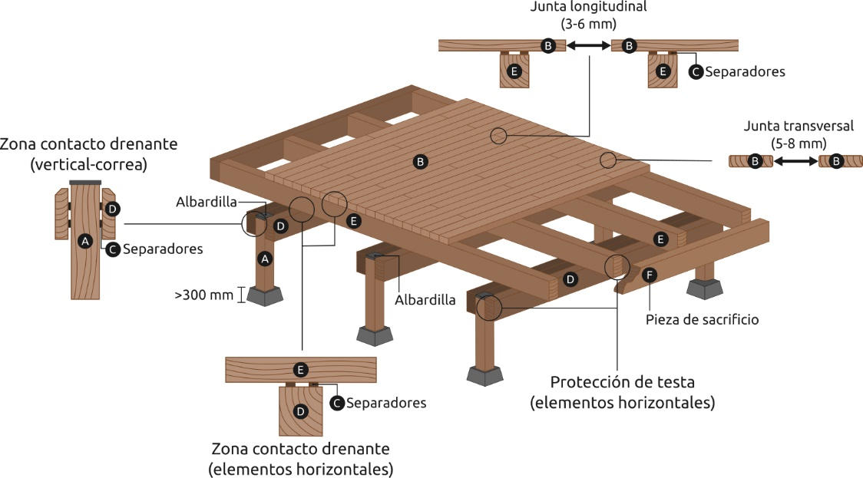

Figura 2. Protección por alero (ks3) | Figura 3.4 Diseño de uniones en Elementos de carpintería dispuestos horizontalmente Suelos, terrazas, bancos, escaleras (ks5)
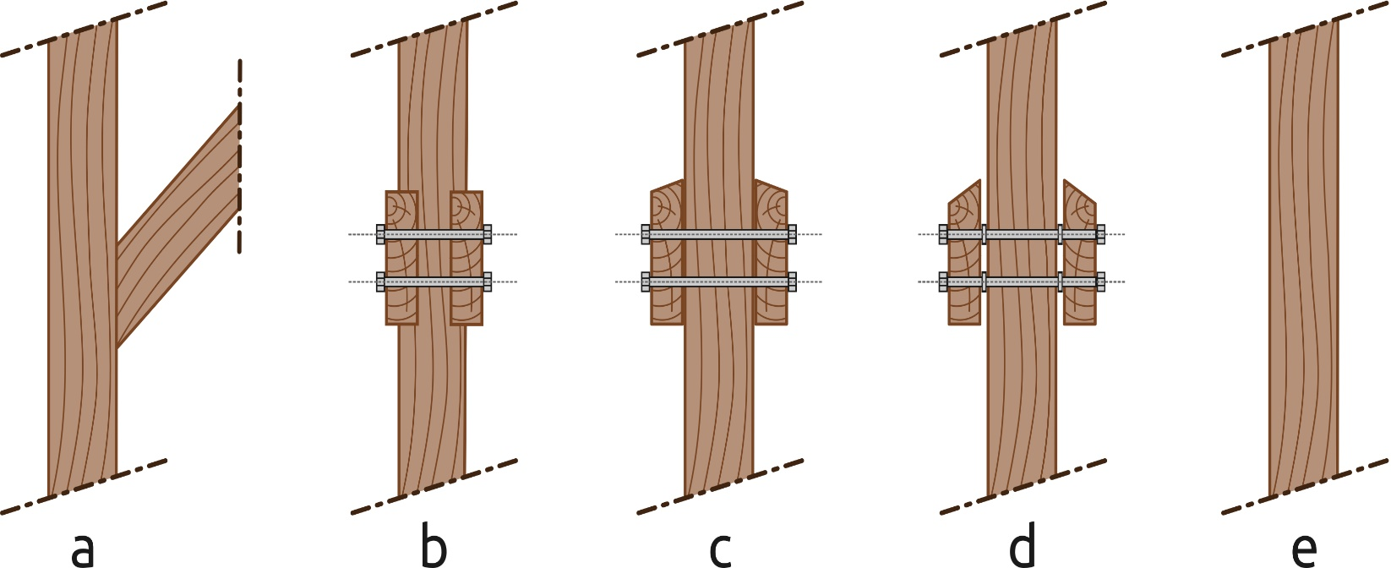
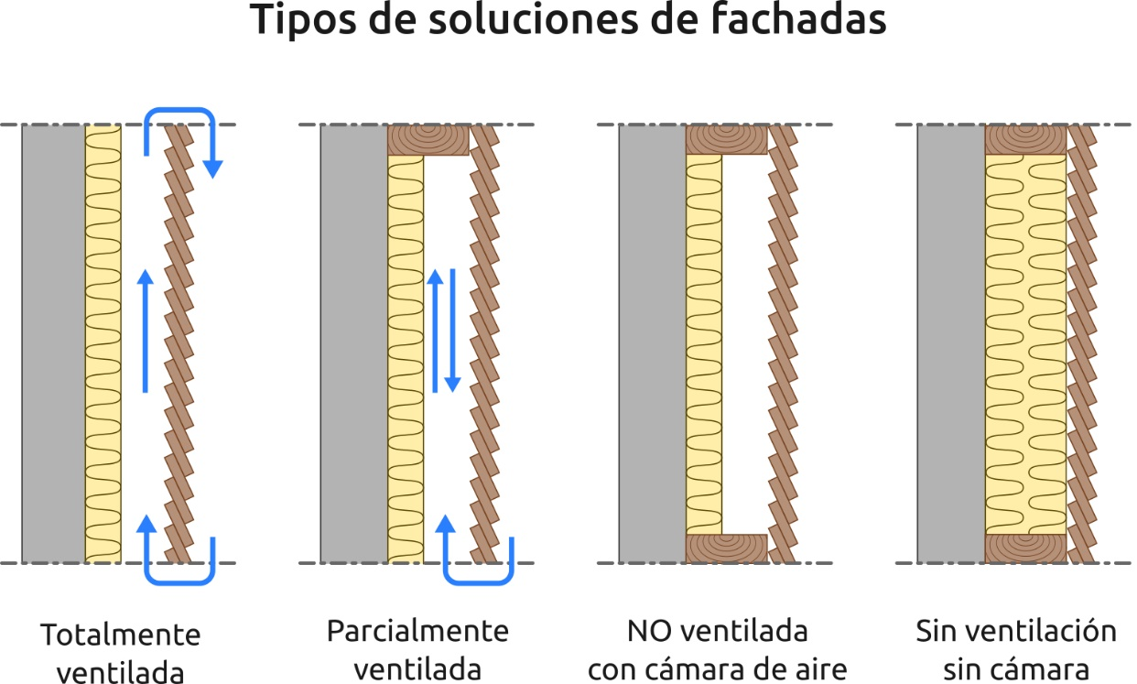

Figura 3.3 Uniones entre elementos estructurales (ks5) |  | Figura 3.5 Tipos de solucioners de fachadas (ks5)

